CollectiveAccess
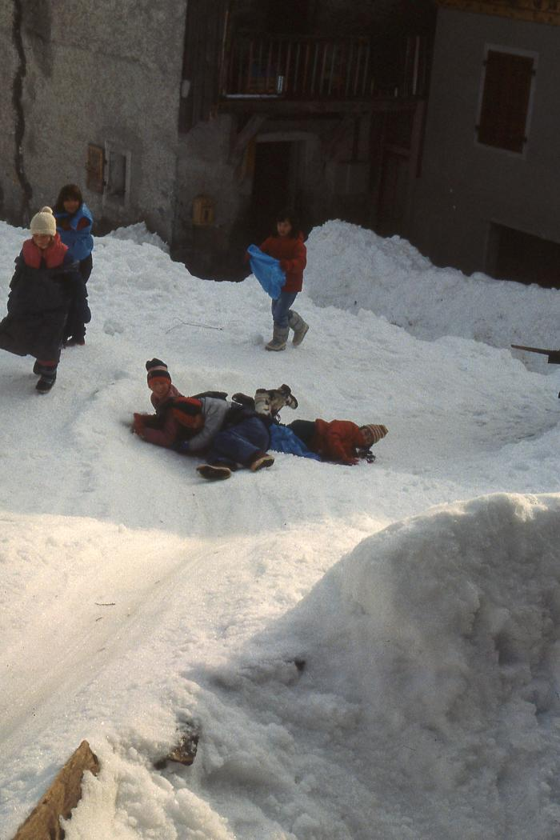
Image | Object | Description | Date
 | Ecole de Nambride (Molliet) 1983-84 (1-088) | Les glissades en hiver dans la forêt au-dessus de l'école. Classes de Ce2, CM1, CM2 avec Philippe Mulatier.
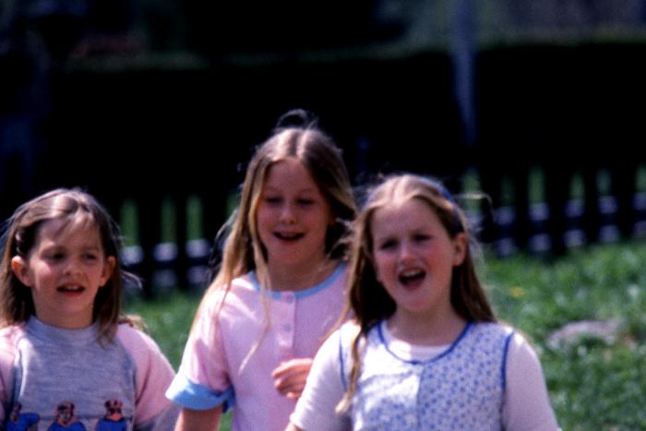 | Ecole de Nambride (Molliet) 1985-86 (1-090) | Ecole de Nambride 1985/1986, instituteur Philippe Mulatier. 1ère photo : Géraldine Parant, Maëlle Collinet, Céline Moccand 2ème photo : sortie de ski. Debout, de gauche à droite : Inconnu, Alexandra Pin, Aurore Scuri, Fabienne Forax, Gilles Ducroz, Véronique Ducroz, Yann Cassina, Karine Cassina, Jérôme Cassina, Christophe Joënnoz. Assis, de gauche à droite : Géraldine Mogenier, Emilie Parant, Nathalie Joënnoz, Nicolas Ducroz, Céline Moccand, Sébastien Deffayet, Mickaël Raphet, Jérémie Moccand. Assis : 3ème photo : classe de mer (lieu ?). De gauche à droite : Nathalie Joënnoz, Marianne Bouvet, Laetitia Deffayet, Julien Mulatier, Jérémie Moccand, Géraldine Mogenier, Rémi Barbier, inconnu, Sylvain Ducroz. 4ème photo : classe de mer (lieu ?) 5ème photo : classe de mer (lieu ?) de gauche à droite : Fanny Simond, Fabienne Forax, Aurore Scuri, Maëlle Collinet, Céline Moccand.
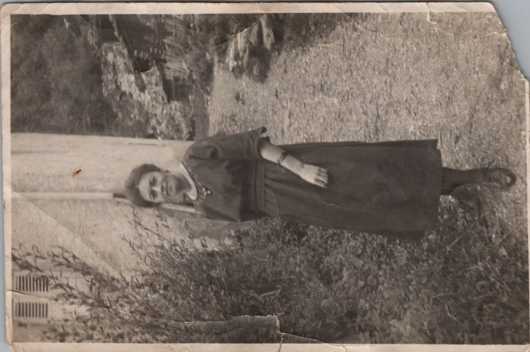 | Photo de l'institutrice de Nambride (21-005) | Photo de l'institutrice de Nambride - 1921 DECROUX J.
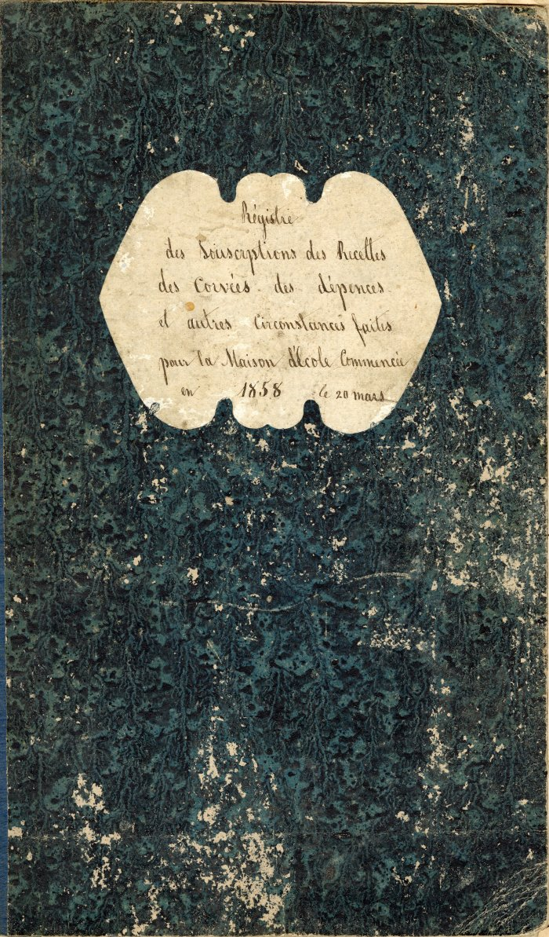
 | Registre de la création de l' école du Molliet (4-001) | Registre des souscriptions ,des recettes, des corvées, des dépenses et d'autres circonstances faites pour l'école du Molliet registre commencé le 28 Mars 1858
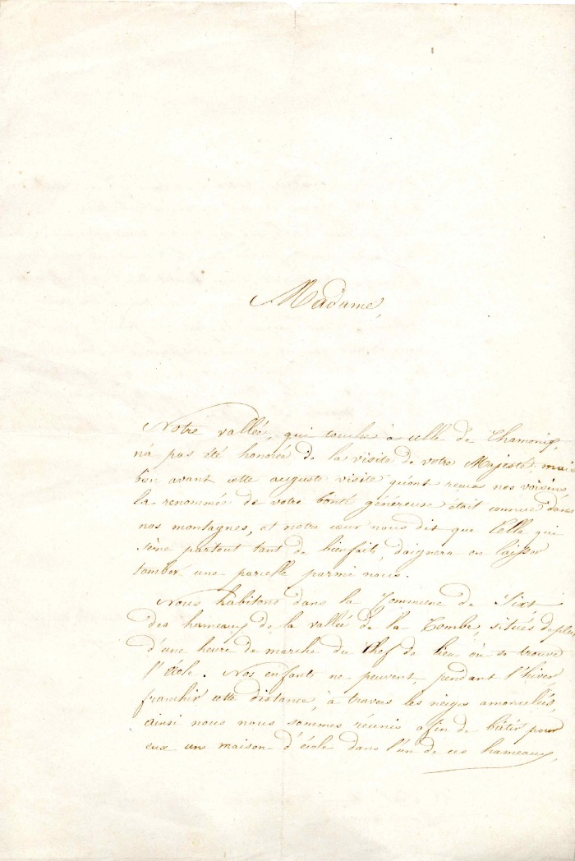
 | Demande d'aide financière pour le Fonctionnement de l'école de Nambride (4-0014) | Demande d'aide financière des habitants de Nambride pour le fonctionnement de l'école
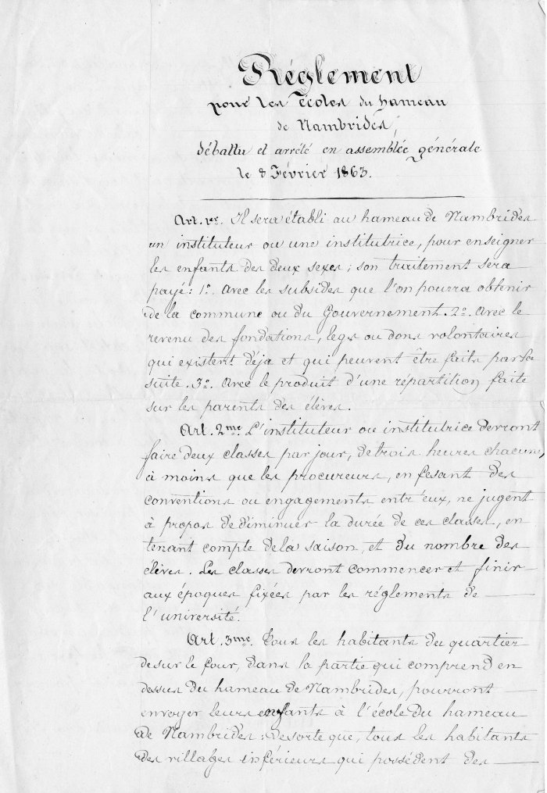
 | règlement pour le fonctionnement de L'école du hameau De Nambride (4-002) | Règlement pour le fonctionnement de l'école du hameau de Nambride
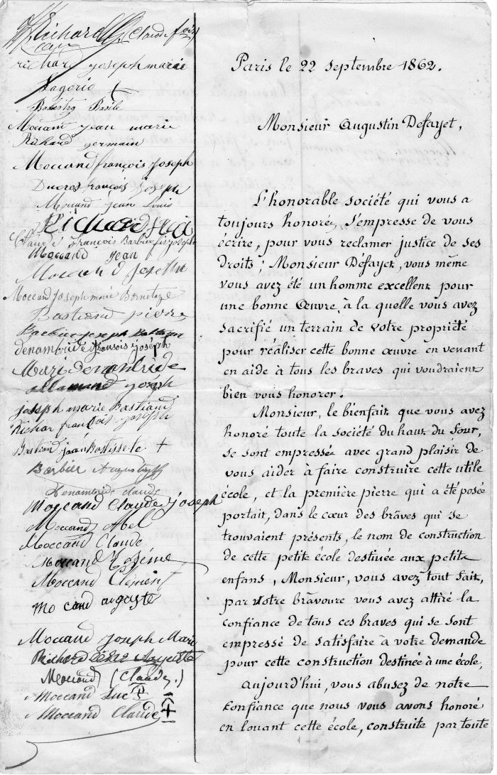
 | Courrier a l'intention de Monsieur Defayet Augustin (4-004) | Courrier du 22 septembre 1862 a l'intention de Monsieur Defayet Augustin
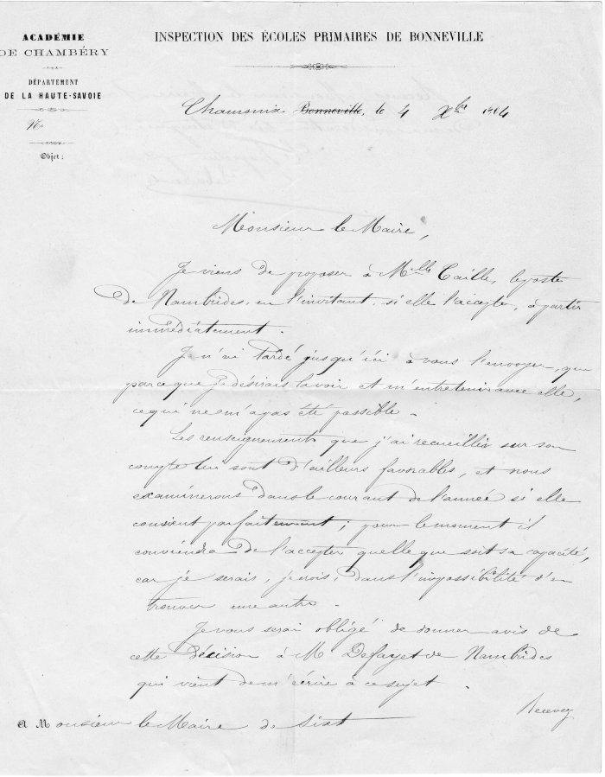
 | Courrier de l'inspection des écoles Primaires de Bonneville du 4 octobre 1864 (4-005) | Courrier de l' inspection des écoles primaires de Bonneville du 4 octobre 1864 a l'intention de Monsieur Le Maire de Sixt : Proposition d'une institutrice Mademoiselle Caille pour l'école du Hameau du Molliet
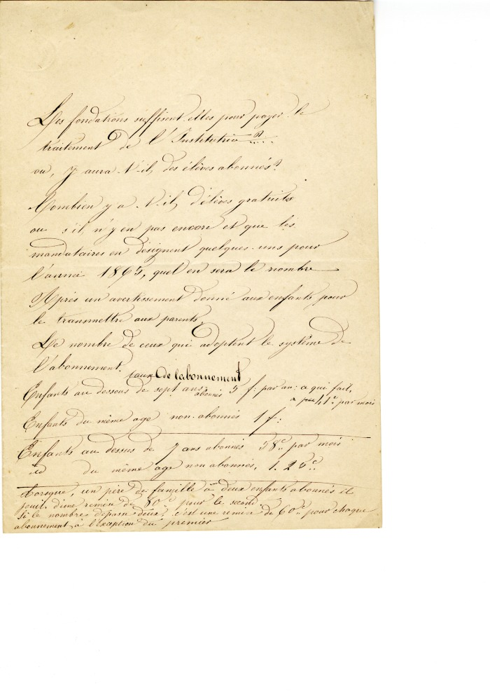
 | Note sur le fonctionnement de l'école (4-007) | Note sur le fonctionnement de l'école
 | Courrier au sujet de l’école de Nambride pour une demande de fond pour l’entretien de l’école (4-114) | Courrier au sujet de l’école de Nambride pour une demande de fond pour l’entretien de l’école
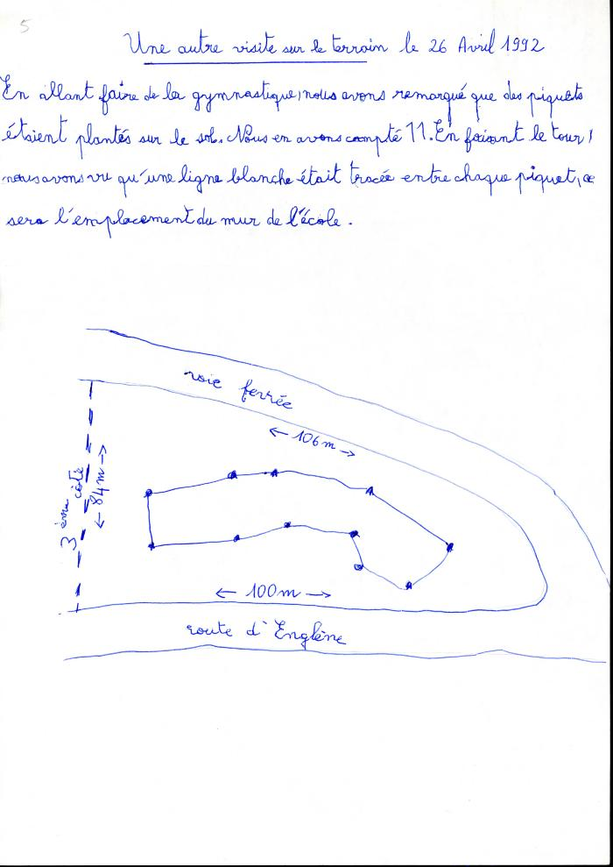
 | Compte rendu et schéma de l'emplacement de la nouvelle école de Sixt par un élève (45-001) | Compte rendu et schéma de l'emplacement de la nouvelle école de Sixt par un élève le 26 avril 1992
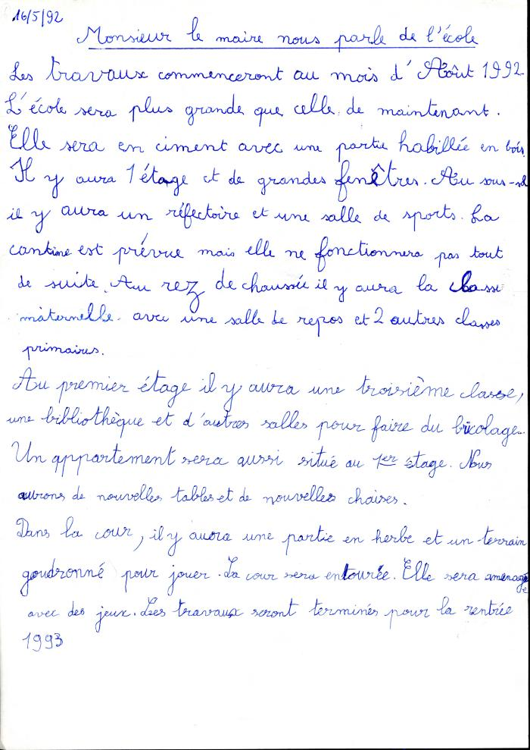
 | Compte rendu d'un élève de l'intervention du Maire pour parler de la nouvelle école, 1992 (45-002) | Compte rendu d'un élève de l'intervention du Maire pour parler de la nouvelle école, le 6 mai 1992
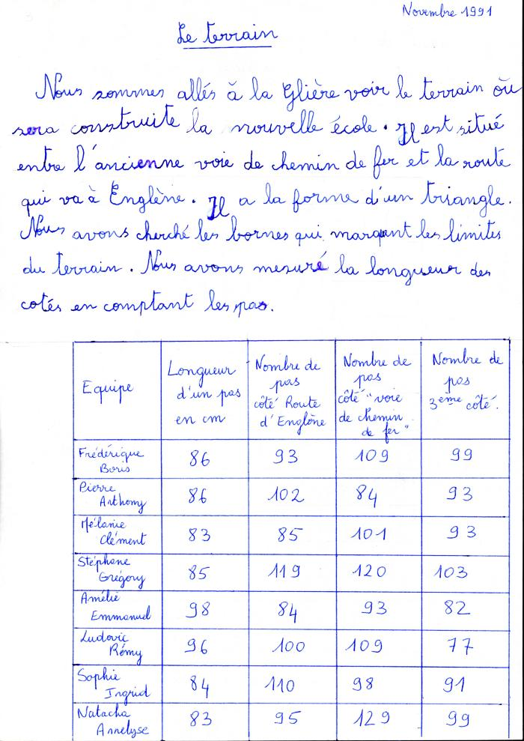
 | Compte rendu et travail d'un élève concernant le terrain où la nouvelle école sera construite avec le plan cadastral, 1991 (45-003) | Compte rendu et travail d'un élève concernant le terrain où la nouvelle école sera construite avec le plan cadastral, Novembre 1991
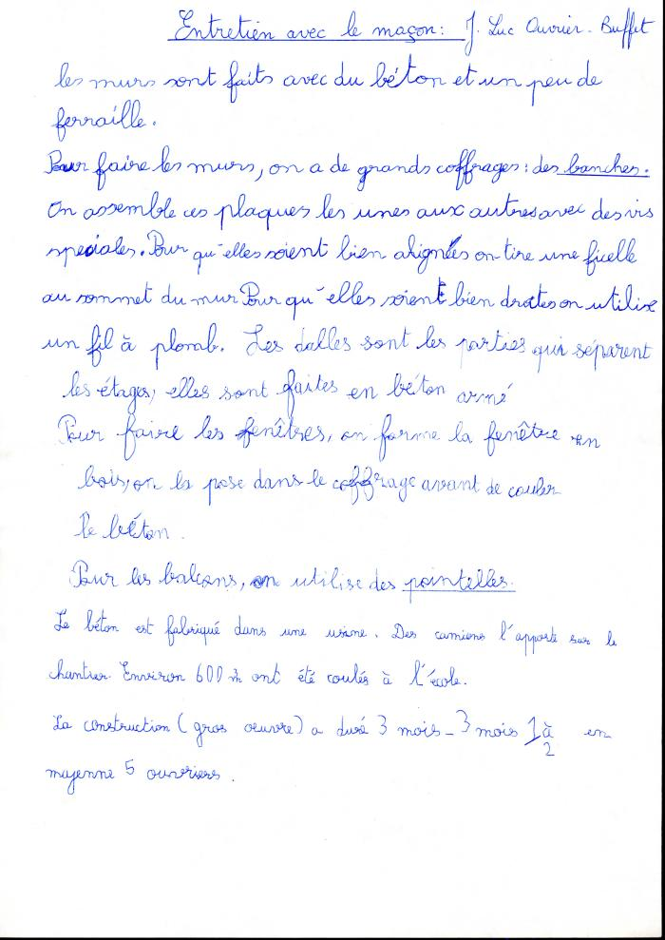
 | Compte rendu d'un entretien avec le maçon Jean-Luc Ouvrier Buffet (45-004) | Compte rendu d'un entretien avec le maçon Jean-Luc Ouvrier Buffet 1991/1992
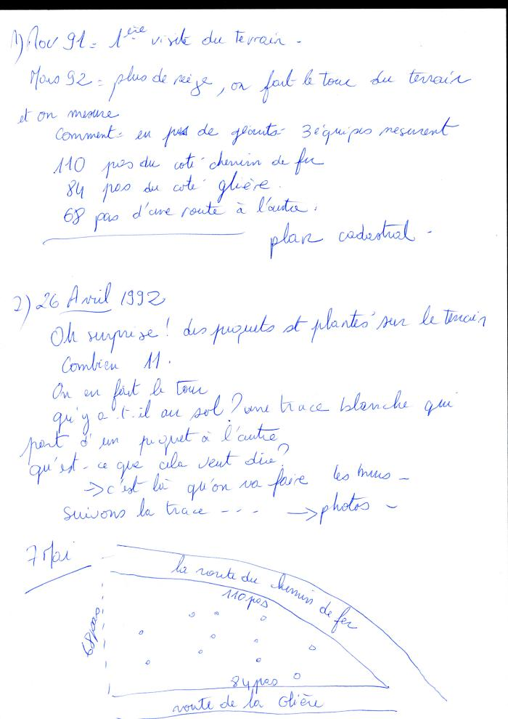
 | Déroulement des évènements avec les élèves concernant la nouvelle école (45-005) | Déroulement des évènements avec les élèves concernant la nouvelle école
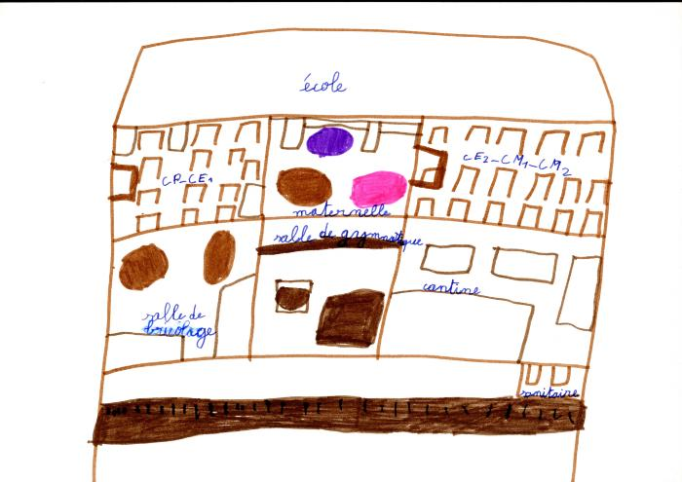 | Dessins des enfants représentant la nouvelle école de Sixt, 1991/92 (45-006) | Dessins des enfants représentant la nouvelle école de Sixt, 1991/92
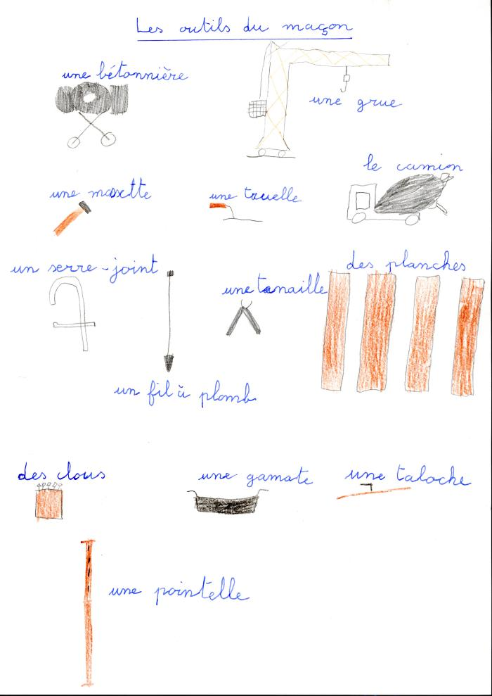
 | Dessins des enfants de Sixt représentant les outils du maçon (45-007) | Dessins des enfants de Sixt représentant les outils du maçon
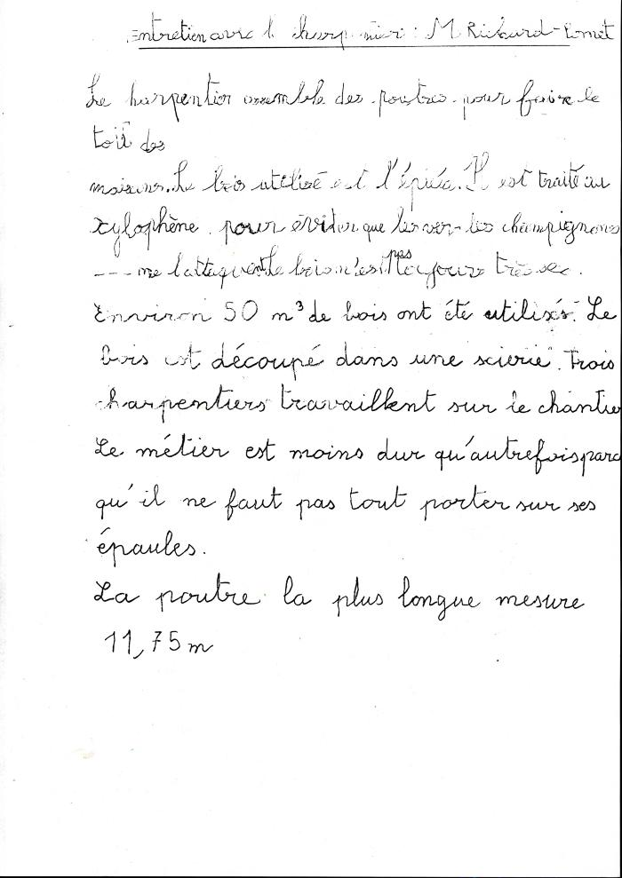
 | Compte rendu à l'école de l'entretien avec le charpentier, Mr Richard Pomet (45-008) | Compte rendu de l'entretien avec le charpentier, Mr Richard Pomet
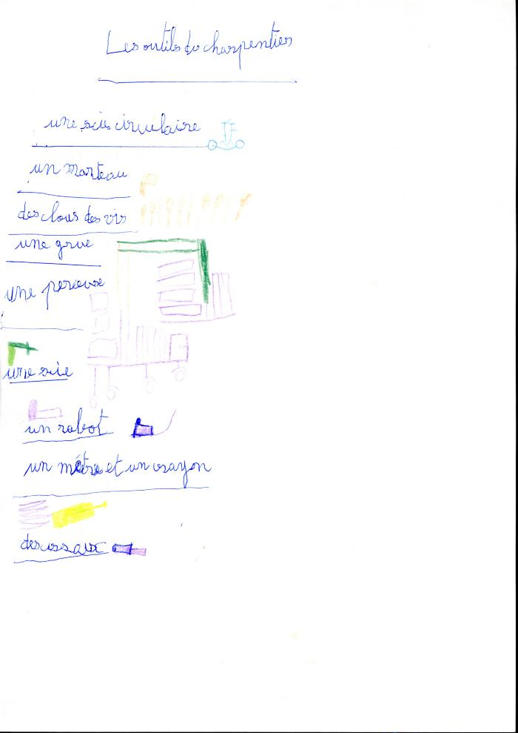
 | Dessins des enfants de Sixt représentant les outils du charpentier (45-009) | Dessins des enfants de Sixt représentant les outils du charpentier
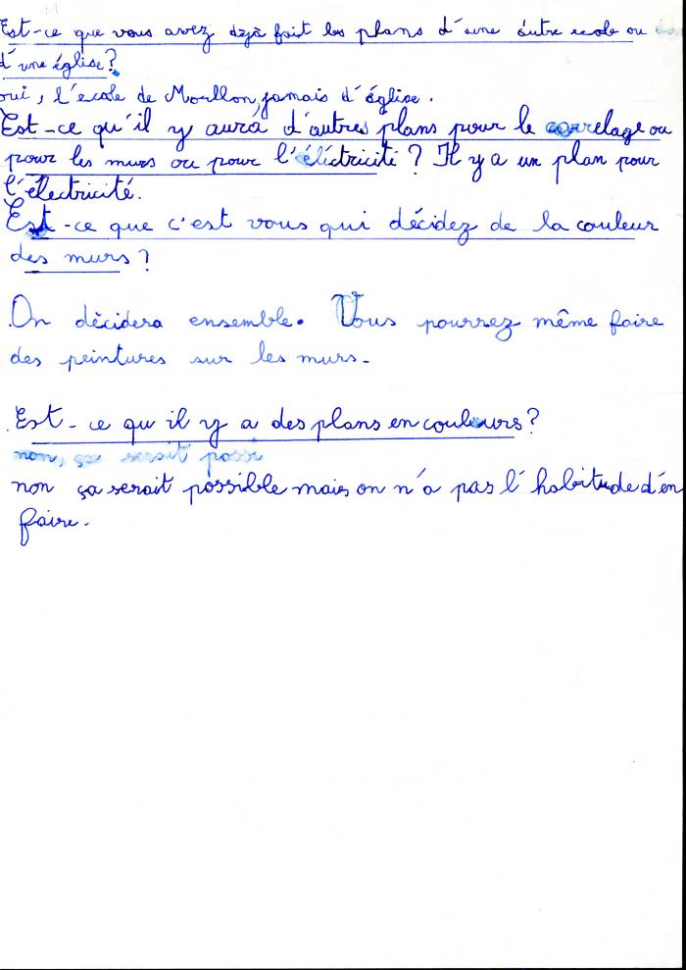
 | Compte rendu d'un élève, de l'entretien avec l'architecte, Mr Girot de la nouvelle école, 1992 (45-010) | Compte rendu d'un élève, de l'entretien avec l'architecte, Mr Girot de la nouvelle école, 22 Novembre 1992
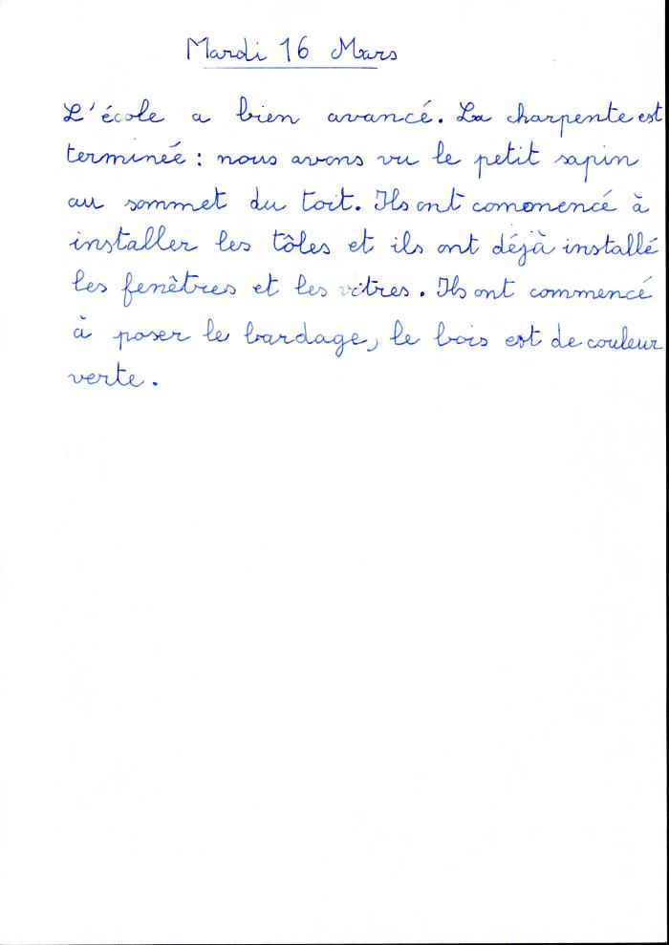
 | Compte rendu de l'avancement des travaux de l'école, 1993 (45-011) | Compte rendu de l'avancement des travaux de l'école 16 mars 1993
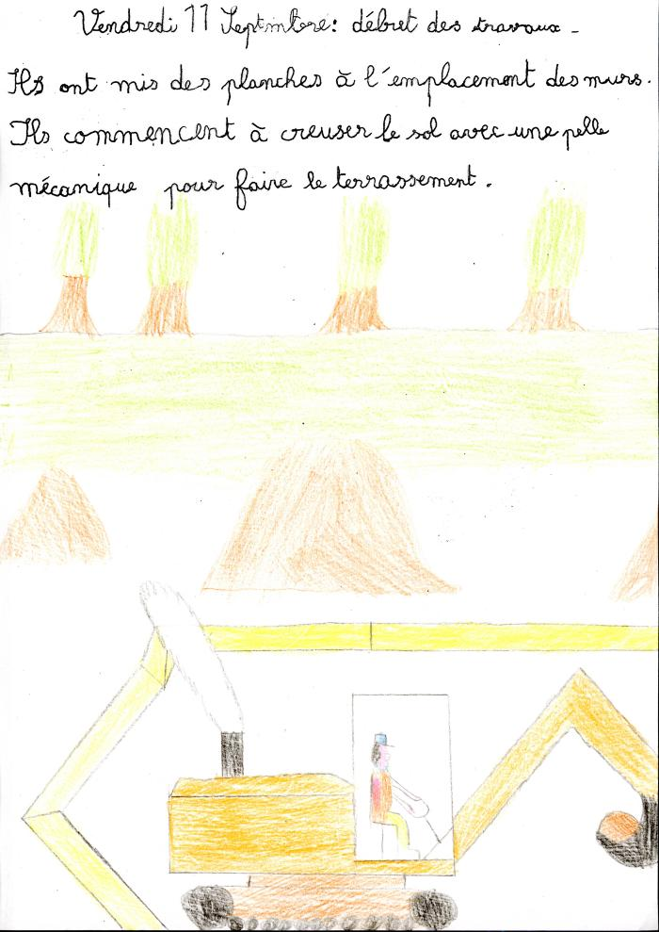
 | Dessins des enfants de Sixt représentant le début des travaux en septembre 1992 (45-013) | Dessins des enfants de Sixt représentant le début des travaux en septembre 1992
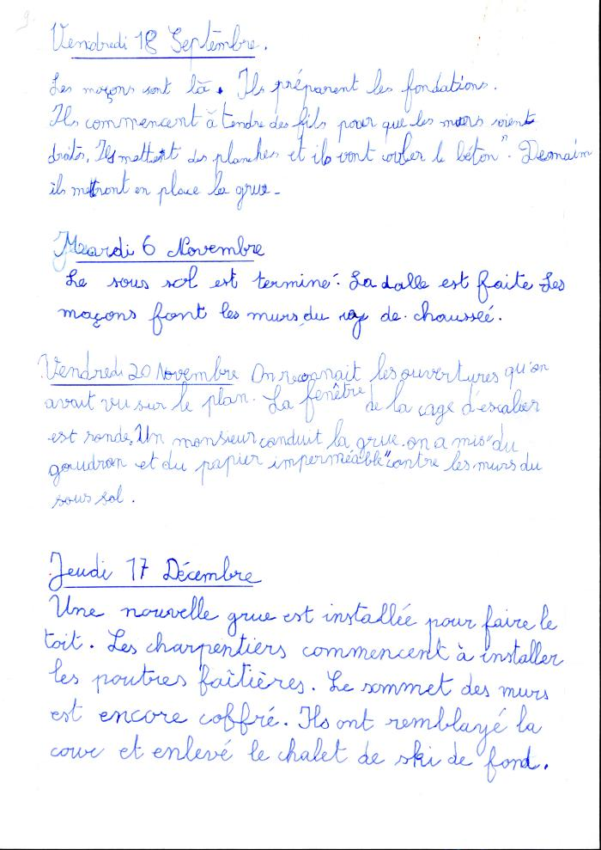
 | Déroulement des travaux de la nouvelle école de septembre à décembre 1992 (45-12) | Déroulement des travaux de la nouvelle école de septembre à décembre 1992
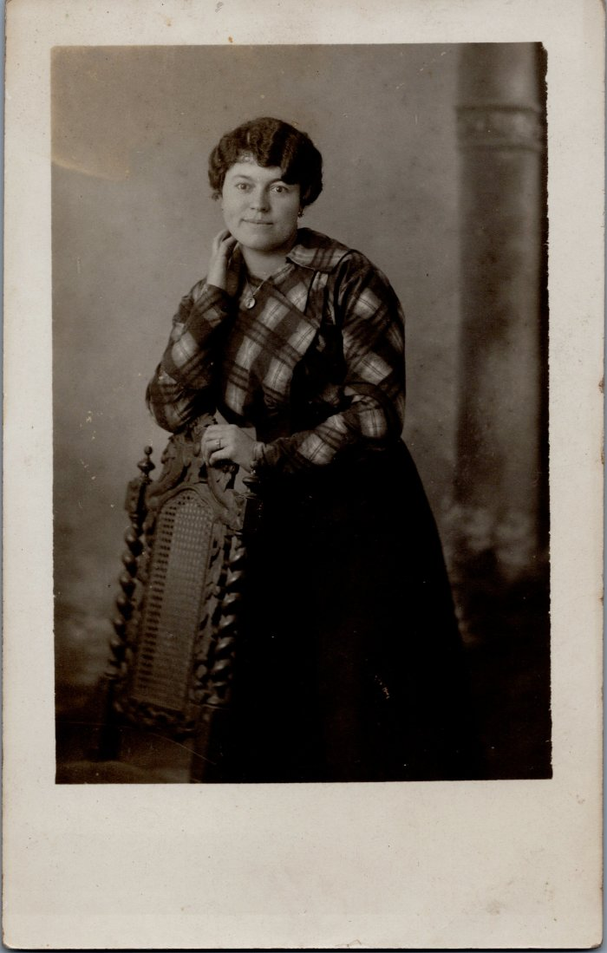
 | Photo de l'institutrice de Nambride, Mademoiselle DECROUX - 1914/1933 (6-038) | Photo de l'institutrice de Nambride, Mademoiselle DECROUX - 1914/1933

